工作表1
SC25-1187504 校舍興建與修葺及設備購置 - 校舍修葺（暑期）--報價單
子項目編號 | M25-0005856182
子項目名稱 | 中小學部牆身天花修葺工程
報價內容
序號 | 內 容 | 要 求 | 位 置 | 數 量 | 單位 | 單 價(MOP) | 金 額(MOP)
1 | R25-0005856187 牆身 - 油漆 | 圖1 | B-ST1 B座公共區域 | 11.5 | 平方米
2 | R25-0005856191 牆身 - 油漆 | 圖2 | B-2-06 B課室 | 2.2 | 平方米
3 | R25-0005856192 牆身 - 油漆 | 圖3 | B-2-23 B課室 | 8 | 平方米
4 | R25-0005856195 牆身 - 油漆 | 圖4 | B-2-15 B行政 | 21.5 | 平方米
5 | R25-0005856196 牆身 - 油漆 | 圖5 | B-3-01 B圖書館 | 6.2 | 平方米
6 | R25-0005856198 牆身 - 油漆 | 圖6 | B-2-WC1 B洗手間 | 43.3 | 平方米
7 | R25-0005856199 牆身 - 油漆 | 圖7 | B-2-WC2 B洗手間 | 16.2 | 平方米
8 | R25-0005856200 牆身 - 油漆 | 圖8 | B-2-WC4 B洗手間 | 28 | 平方米
9 | R25-0005856201 牆身 - 油漆 | 圖9 | B-3-WC1 B洗手間 | 3 | 平方米
10 | R25-0005856202 牆身 - 油漆 | 圖10 | B-3-WC2 B洗手間 | 2.3 | 平方米
11 | R25-0005856204 牆身 - 油漆 | 圖11 | A-G-02 A公共區域 | 93 | 平方米
12 | R25-0005856218 牆身 - 油漆 | 圖12 | A-2-04 A課室 | 2.5 | 平方米
13 | R25-0005856220 牆身 - 油漆 | 圖13 | A-5-04 A行政 | 3.1 | 平方米
總價
備註： 需要詳細說明有關用料品牌、用途、規格、成份、工序流程等資料。

序 | 目前現狀
圖1
圖2 | 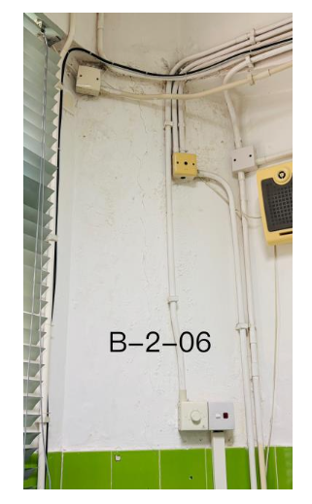
圖3 | 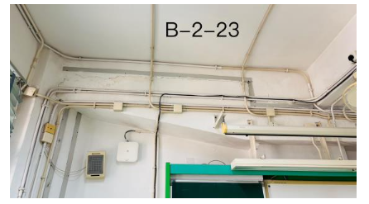
圖4 | 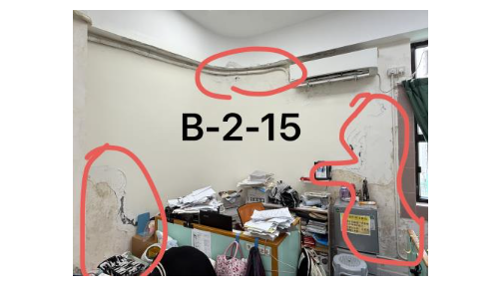
圖5 | 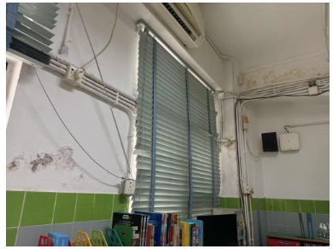
圖6 | 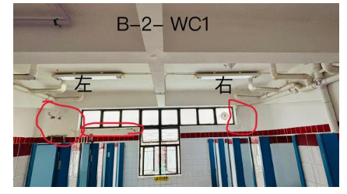
圖7 | 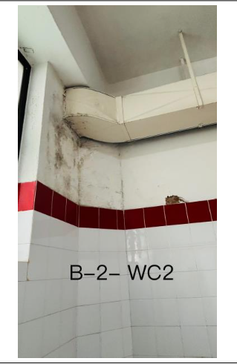
圖8 | 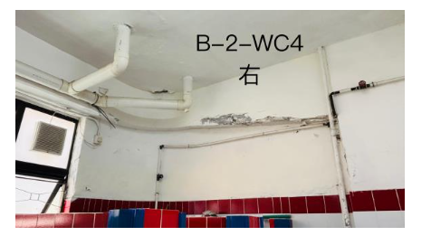
圖9 | 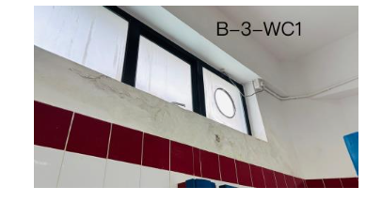
圖10 | 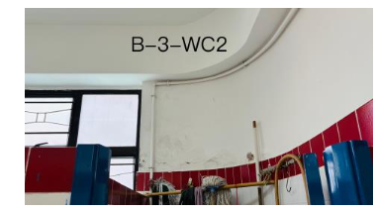
圖11 | 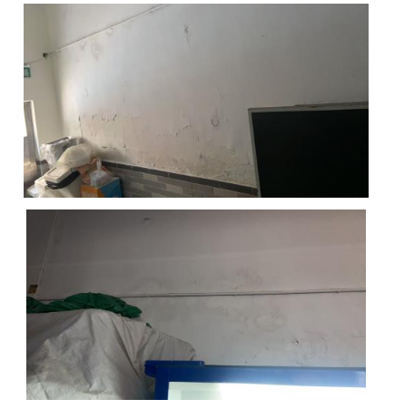
圖12 | 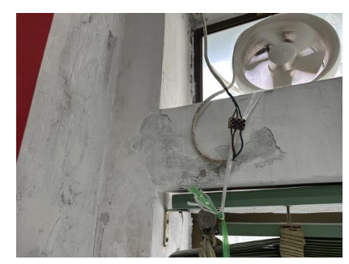
圖13 | 